2021_04_data
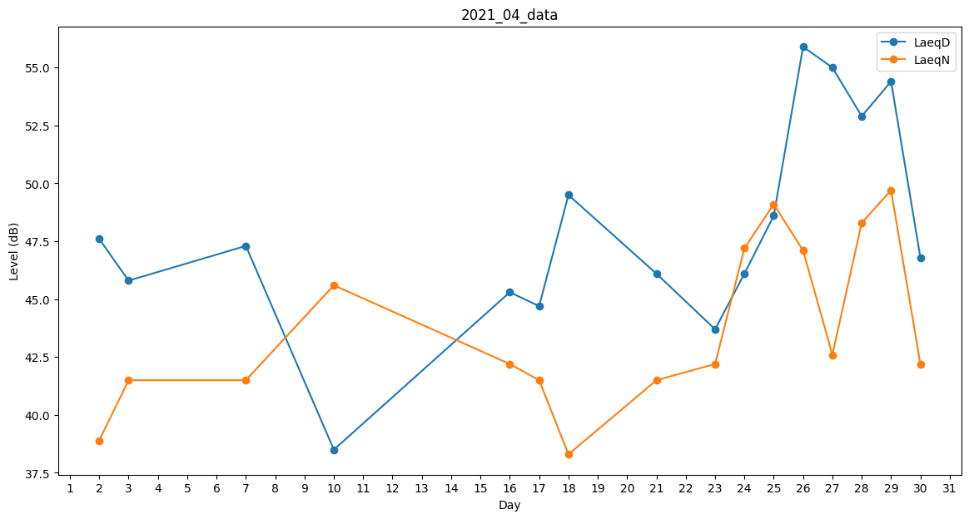
Day | LaeqD | LaeqN
1 | 46.1 | 0
2 | 47.6 | 38.9
3 | 45.8 | 41.5
4 | 47.7 | 0
5 | 44.8 | 0
6 | 43.2 | 0
7 | 47.3 | 41.5
8 | 44.7 | 0
9 | 42.4 | 0
10 | 38.5 | 45.6
11 | 0 | 0
12 | 0 | 0
13 | 44.1 | 0
14 | 47.4 | 0
15 | 47.4 | 0
16 | 45.3 | 42.2
17 | 44.7 | 41.5
18 | 49.5 | 38.3
19 | 47.7 | 0
20 | 43.7 | 0
21 | 46.1 | 41.5
22 | 44.8 | 0
23 | 43.7 | 42.2
24 | 46.1 | 47.2
25 | 48.6 | 49.1
26 | 55.9 | 47.1
27 | 55 | 42.6
28 | 52.9 | 48.3
29 | 54.4 | 49.7
30 | 46.8 | 42.2

